Extrusión
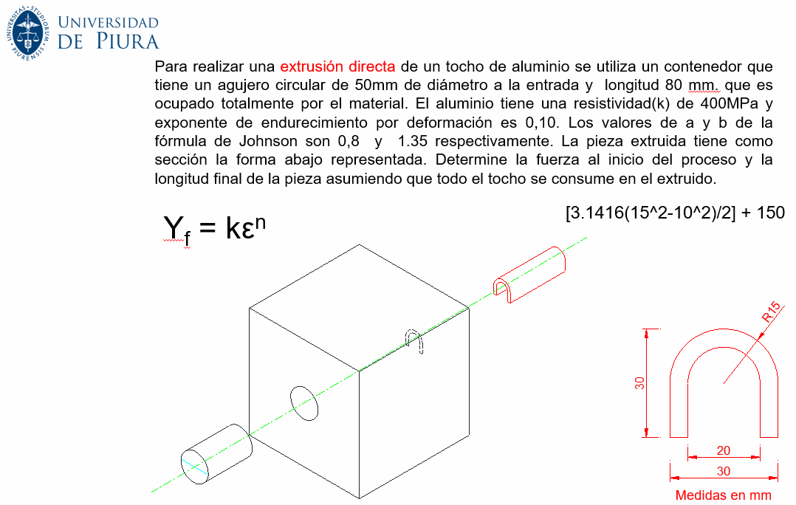

Extrusión directa
1° Relación de extrusión
 | A0= | sección inicial del tocho
 | Af= | sección final del tocho
L= | 80 | mm
d= | 50 | mm
A0= | 1963.50 | mm2
Af= | 346.35 | mm2
rx= | 5.67

2° Esfuerzo real en la extrusión

 | ε = | 1.74

3° Deformación de extrusión (ec. Johnson)

 | a= | 0.8
 | b= | 1.35
 | εx = | 3.14

4° Límite elástico
 | k = | 400 | Mpa | resistividad
 | n = | 0.1 |  | exponente de endurecimiento por deformación
 | Yf = | 384.24 | Mpa

5° Presión

Cx = | perímetro de la sección transversal extruida
Cc = | perímetro del círculo de igual área que la forma extruida

Cx = | 148.54 | mm
Cc = | 65.97 | mm | pi*(d/2)^2 = | 346.35
 | 2.25 |  | d = | 21.00 | mm

kx = | 1.10

p = | 2690.86 | Mpa

Extrusión2
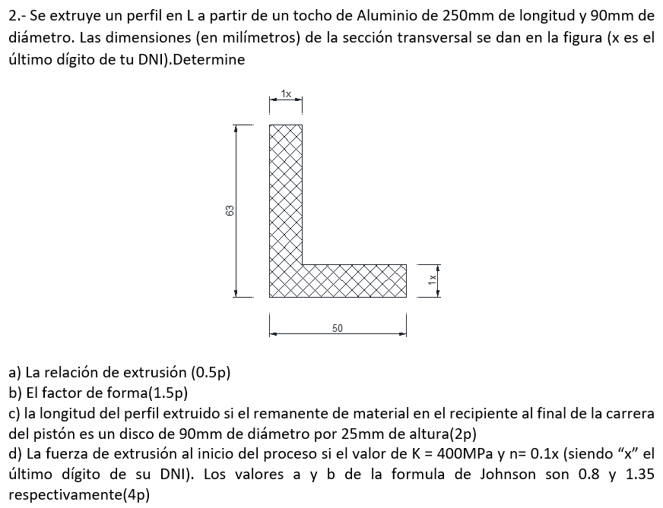

a) Relación de extrusión
L= | 250 | mm
d= | 90 | mm
A0= | 6361.73 | mm2
Af= | 1386.00 | mm2
rx= | 4.59

b) Factor de forma

Cx = | 226.00 | mm
Cc = | 131.97 | mm | pi*(d/2)^2 = | 1386.00
 | 1.71 |  | d = | 42.01 | mm

Kx = | 1.05

c) Longitud del perfil extruido

Disco
Diámetro = | 90 | mm
Altura = | 25 | mm
Volumen pasado por el dado = |  |  | 1431388.1528 | mm3
Longitud final = |  | 1032.747585 | mm

d) Fuerza de extrucción

k = | 400 | Mpa
n = | 0.14
a = | 0.8
b = | 1.35

Esfuerzo real en la extrusión

 | ε = | 1.52

Deformación de extrusión (ec. Johnson)

 | εx = | 2.86

Límite elástico
 | Yf = | 372.19 | Mpa

p = | 3278.6390927 | Mpa
F = | 20857800.687 | MPamm2
 | 20.857800687 | MPam2
 | 20.857800687 | MN

Costo de soldadura
1° Masa del metal depositado
Md = | densidad*volumen
ρ = | 8.6 | g/cm3
a | 5 | mm
b | 9 | mm
h | 1 | mm
L | 10 | mm

Forma rectangular
Volumen = | (b*h)*l

Forma trapezoidal
Volumen = | (a+b)*h/2*l | 70 | mm3 | 0.07 | cm3
Md = | 0.602 | g

2° Masa consumida de electrodos
Mce = | 1.8 * Md
Mce = | 1.0836 | g

#electrodos = | Mce/Masa de c/electrodo
Masa del electrodo = | 63.546 | g
 | 0.017052214144 | electrodos

3° Tiempo de soldadura de arco abierto
Tarc = | L/v |  | v = Velocidad en la soldadura
Tarc = | Mce/Zm |  | Zm = deposición del proceso
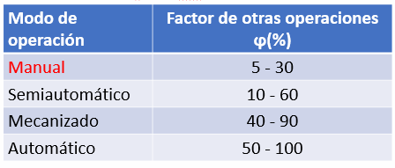
4° Tiempo total de soldadura
Tt = | Tarc/ϕ

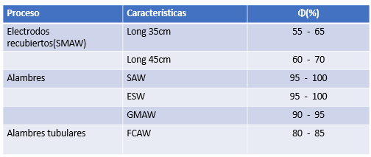
5° Costos de electrodos |  |  | Eficiencia práctica de deposición
Ce = | (Mce/Φ)*Ceu

6° Costo de la mano de obra
Cmo = | (Tarc/ϕ)*Ch

7° Costo de la energía eléctrica
Pot = | V*I | Voltios* Amperios |  | [Watts]
Cee = | Pot *tarc*Pee/Φ |  | [S/.]

Ej1 - Torno
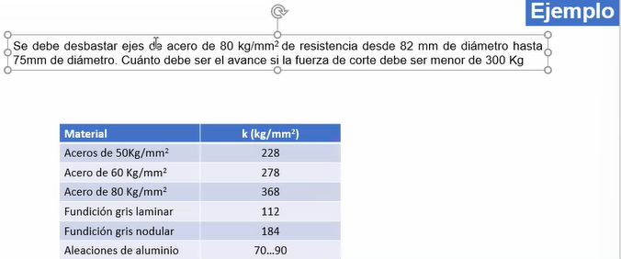

Mecanizado

Fuerza de corte | FC | 299 | kg
Fuerza específica de corte | k | 368 | kg/mm2
Avance | a | 0.23 | mm/rev
Profundidad de pasada | p | 3.5 | mm

Fuerza de avance | Fa = | Fc/4 | 74.75 | N
Fuerza de penetración | Fp = | Fc/3 | 99.67 | N

Ej2 - Torno
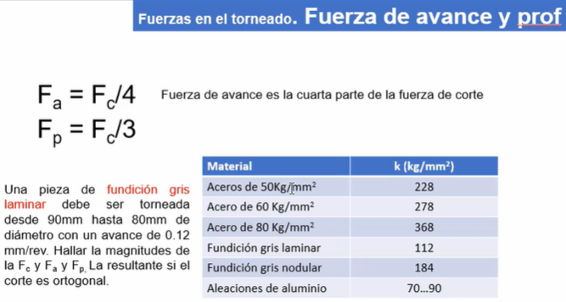

Fuerza de corte | FC | 67.2 | kg | 672 | N
Fuerza específica de corte | k | 112 | kg/mm2
Avance | a | 0.12 | mm/rev
Profundidad de pasada | p | 5 | mm

Fuerza de avance | Fa = | Fc/4 | 16.8 | Kg | 168 | N
Fuerza de penetración | Fp = | Fc/3 | 22.40 | Kg | 224 | N

Ej3 - Torno
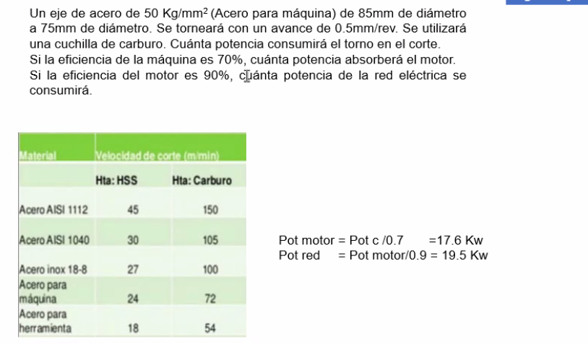

Fuerza de corte | = | k*a*p
 | FC | 570 | kg
Fuerza específica de corte | k | 228 | kg/mm2
Avance | a | 0.50 | mm/rev
Profundidad de pasada | p | 5 | mm

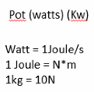
Pot corte | = | Fc*Vc
Vc | = | (pi*D*n)/100 | En este caso la velocidad la tengo en la tabla
Pot corte |  | 41040 | kg*m/min
Pot corte |  | 6840 | Watts
Pot corte |  | 6.84 | Kw

Pot máquina |  | 9771.43 | Watts

Pot red |  | 10857.14 | Watts
 |  | 10.86 | Kw

Lo que pagas cuando usas el torno es energía
Energía | = | Pot*tiempo

Ej4 - Torno
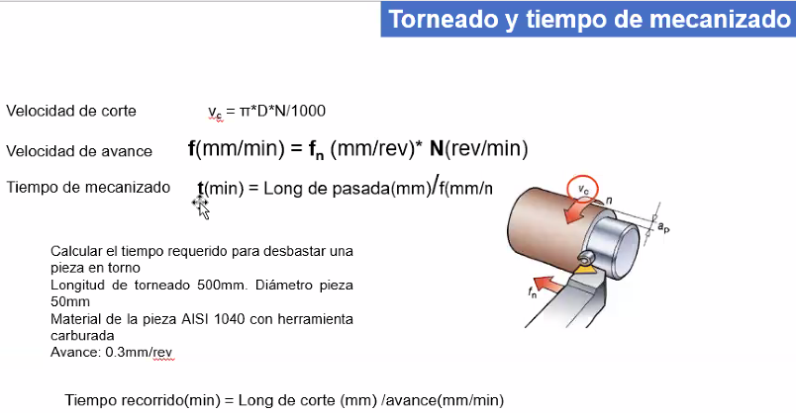

N = | 668.45 | rev/min
f = | 200.54 | mm/min
t = | 2.49 | min

Vida de la herr
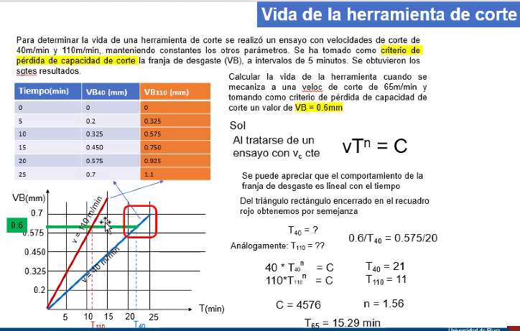

Ensayo de velocidades de corte

0.6 |  | 0.6 es a T40(21 min) como 0.575 es 20 min
0.575
 |  | 40*T40n = C |  | 40*21n
 |  | 110*T110n = C |  | 110*11n

 |  | Igualamos términos
 |  | 0.36363636364 | 0.52380952381
 | 20 T40 | n = | 1.56
 |  | C= | 4620.8523434

 |  | T65 = | 15.38 | min

26.10
Ecuación de Taylor generalizada
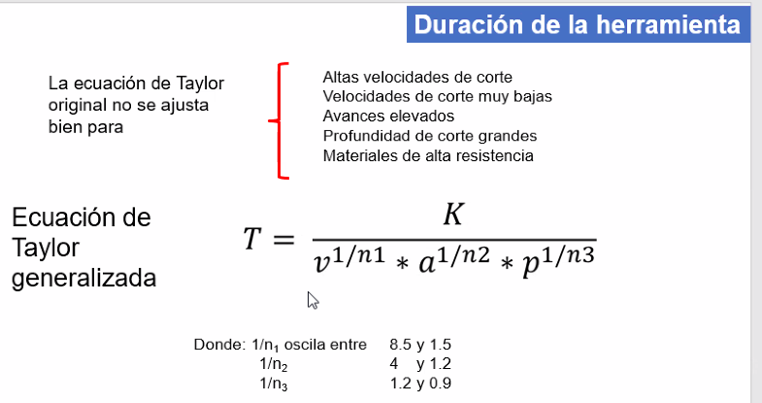

k | = | 1
v | = | 2
a | = | 3 | 2.6163904428E-09
p | = | 4
1/n1 | = | 5
1/n2 | = | 6
1/n3 | = | 7

Fresado
F = | 57.6 | kg | 576 | N
2ab | 763943.72684
A = O | 15
ZND | 15915494.309

K = | 80 | kg/mm2 | esfuerzo específico de corte
a = | 63661.98
b = | 6 | mm
w = | 5 | mm
D = | 50 | mm
Z = | 10 | dientes
fz = | 0.2 | mm

Vc = | 5 | m/min
N = | 31830.99 | rev/min

Potcorte = | 2880 | N*m/min
Potcorte = | 48 | J/s | Watts

Potmotor= | 53.33 | Watts

Tiempo de corte en el fresado
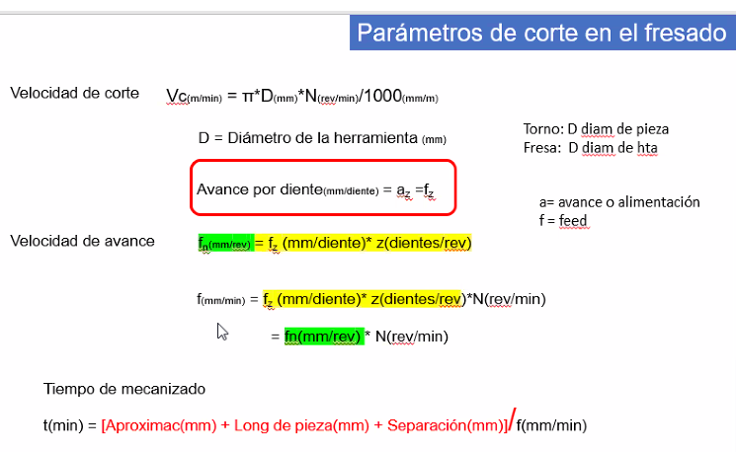

f = | 2
Tm = | 115 | min

